상품제안서
라이트핏 3단8K 완전자동 양우산+보송보송데일리 순면타올155g | 상품코드: S44803

 |  |  |  |  |  |  | 02-713-8555 | www.synergygift.co.kr
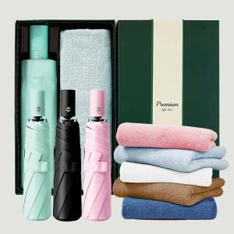

【상세/제작정보】 | <p><span style="font-size: 14pt;">※ 기본 우산커버 컬러인쇄 / 타올 자수인쇄 / 우산 손잡이 실크1도인쇄</span></p><p>&nbsp;</p><p><span style="font-size: 14pt;">※ 타올, 띠지 컬러인쇄 별도 문의 바랍니다.</span>&nbsp;&nbsp;</p>

【인쇄/포장옵션】 | 실크, 자수, 풀칼라 / 포장불가능

【공급단가】 | 수량 | 30~ | 100~ | 300~ | 1,000~ | 3,000~
*VAT별도 | 단가 | 12,550원 | 11,880원 | 11,300원 | 11,010원 | 10,810원

【상품 URL】 | https://www.synergygift.co.kr:443/src/goods_detail.php?gdno=44803

